2018_05_data
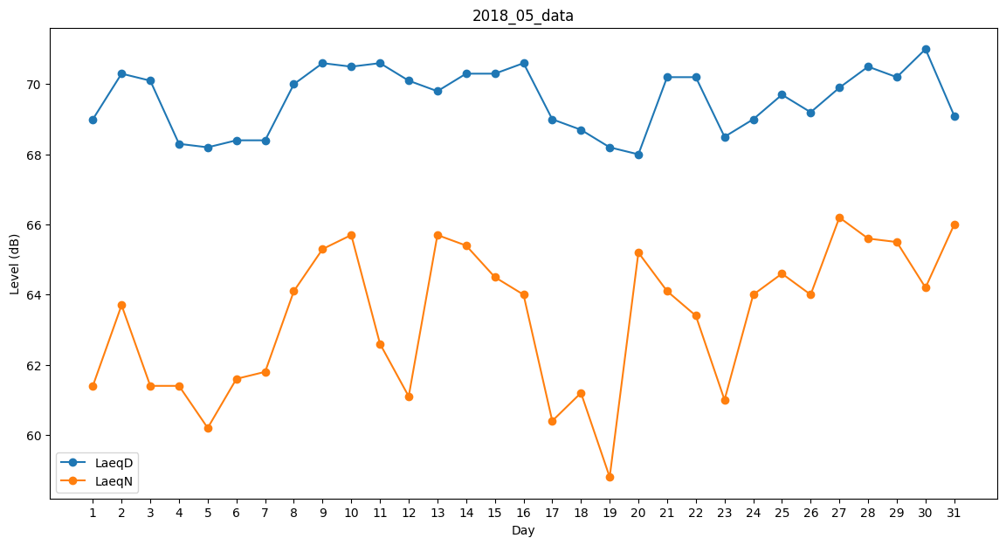
Day | LaeqD | LaeqN
1 | 69 | 61.4
2 | 70.3 | 63.7
3 | 70.1 | 61.4
4 | 68.3 | 61.4
5 | 68.2 | 60.2
6 | 68.4 | 61.6
7 | 68.4 | 61.8
8 | 70 | 64.1
9 | 70.6 | 65.3
10 | 70.5 | 65.7
11 | 70.6 | 62.6
12 | 70.1 | 61.1
13 | 69.8 | 65.7
14 | 70.3 | 65.4
15 | 70.3 | 64.5
16 | 70.6 | 64
17 | 69 | 60.4
18 | 68.7 | 61.2
19 | 68.2 | 58.8
20 | 68 | 65.2
21 | 70.2 | 64.1
22 | 70.2 | 63.4
23 | 68.5 | 61
24 | 69 | 64
25 | 69.7 | 64.6
26 | 69.2 | 64
27 | 69.9 | 66.2
28 | 70.5 | 65.6
29 | 70.2 | 65.5
30 | 71 | 64.2
31 | 69.1 | 66

